明石市様式
明石市個別避難計画 |  |  |  |  |  |  |  |  |  |  |  |  |  |  | ver.2

作成の仕方やポイントは、QRコードから確認できます。
災害時に円滑な避難ができるよう本計画を作成し関係機関・者で共有すること、
計画作成により支援が必ず受けられることを保証するものではなく、関係機関・者が
法的な責任や義務を負うものではないことについて理解し、同意します。
 |  |  |  |  |  |  |  | 作成日：令和 |  |  | 年 月 日
■計画作成及び個人情報使用の同意について |  |  |  |  |  |  |  | 福祉専門職名
 |  |  |  |  |  |  |  | 民生委員名
 |  |  |  |  |  |  |  | 自治会・町内会長名

ふりがな |  |  |  |  | 血液型 |  |  | 自治会・町内会
氏名（自署）
 |  |  |  |  | 性別 | 男・女 |  | 生年月日 |  |  | 年 月 日 |  |  | 歳
住所 |  |  |  |  |  |  |  | 電話番号
家族構成 |  | □ひとり暮らし □同居家族あり （ 人） ※本人含む |  |  |  |  |  |  |  |  | 備考
心身状況 |  | □要介護・要支援認定 □障害者手帳 （ ） |  |  |  |  |  |  |  |  | 備考
緊急連絡先 （家族等） |  | 氏名 |  | 続柄 |  |  | 連絡先 |  |  |  | 備考
 |  | 氏名 |  | 続柄 |  |  | 連絡先 |  |  |  | 備考
医療機関 |  | 名称 |  | 連絡先 |  |  |  | 携行する医薬品
※避難誘導時の留意事項（例: 車イスを押す、荷物を持つ）、避難所で必要な支援など
※避難誘導時の留意事項（例: 車イスを押す、荷物を持つ）、避難所で必要な支援など
必要な支援 |  | （避難時）

 |  | (避難所生活時)

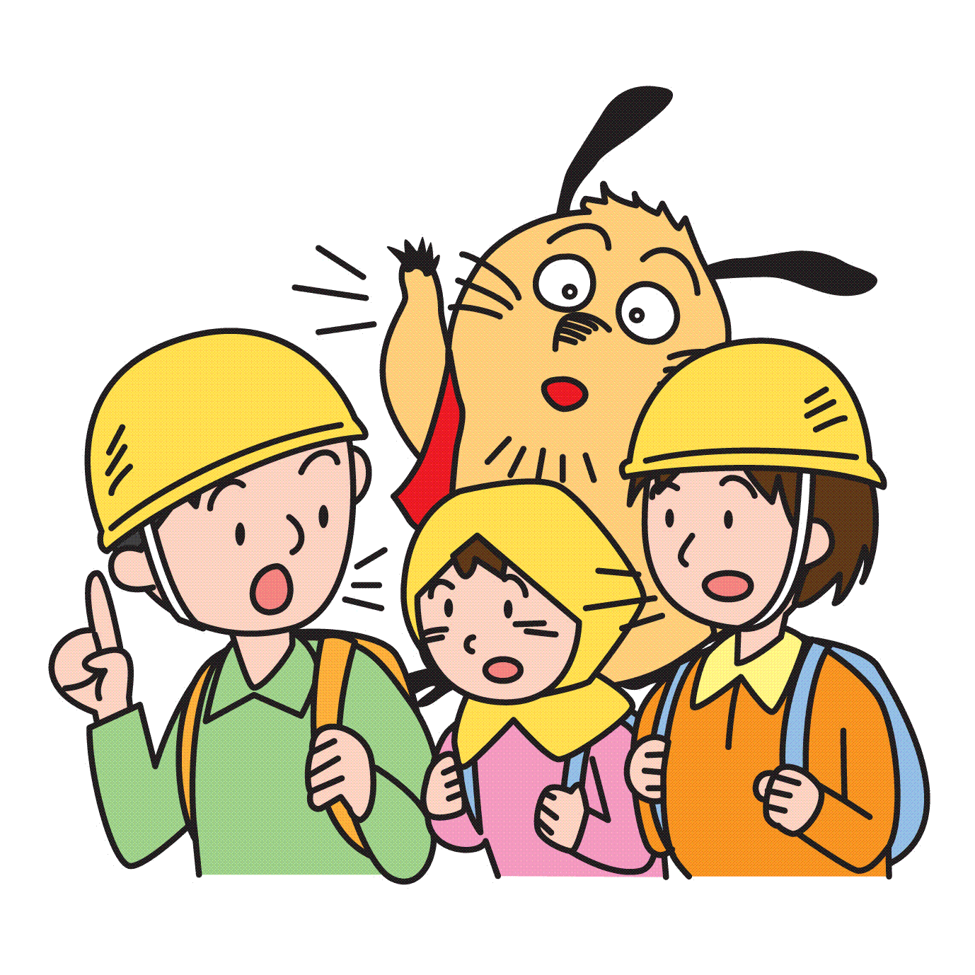
避難 サポーター ※必ず記入して ください |  | 氏名 |  | 区分 |  |  | 連絡先 |  |  |  | 備考
 |  | 氏名 |  | 区分 |  |  | 連絡先 |  |  |  | 備考
 |  | ※区分には、「親族」「近隣」「自治会・町内会」「民生委員」「その他」などを記入してください。 ※個人の選定が難しい場合は「○○自治会」「△△自主防災グループ」等を選定することについて市と協議願います。

避難のための基本情報
 |  |  |  |  |  |  | ※想定される災害に応じた「マイ・タイムライン」を考えておきましょう。 ※洪水、土砂災害はハザードマップの項目「風水害」を、津波は「地震・津波」を参照。
■住まいに起こりうる災害は…ハザードマップで確認 |  |  |  |  |  |  |  |  |  |  |  |  |  |  |  |  |  |  |  |  | 持ち物リスト左側 |  |  |  |  |  | 持ち物リスト右側
□ 住まい |  | 建築時期 | 年 月 |  |  | 構造 | 木造・鉄骨・鉄筋 |  |  | □ 戸建住宅 □集合住宅（ 階建ての 階） |  |  |  |  |  | TRUE | 4 |  | 1 |  | FALSE | 3 |  | 1
□ 洪水 |  |  | 浸水想定区域内・区域外 |  |  | 浸水深 ～ |  |  | メートル |  | 河川名（ 川） |  |  |  |  |  |  |  |  |  | TRUE | 4 |  |  | 2 |  | TRUE | 3 | 2
□ 土砂災害 |  |  | 土砂災害警戒区域内・区域外 |  |  | □ 津波 |  | 標高3mライン内・ライン外 |  |  |  |  |  |  |  |  |  |  | TRUE | 3 |  |  | 3 |  | TRUE | 2 |  | 3

■どこに避難しますか（最寄りの避難所等） Ⓐ |  |  |  |  |  |  |  | ■距離 |  | ■手段（徒歩・車イス等） |  |  | ■移動時間 |  |  |  |  |  |  |  | FALSE | 3 |  |  | 10
□ 避難先 |  | （ ） |  |  |  |  |  |  |  |  |  |  |  |  | 分 |  |  |  |  |  | TRUE | 3 |  |  | 11 |  | FALSE | 2 | 1
 | □ 避難先までの避難経路をハザードマップ、もしくは地域が作成する防災マップ等で確認
□ 自宅の浸水しない場所（２階以上など） |  |  |  |  |  | ➝ □ 手助けが必要 □ 手助けは不要 |  |  |  |  |  |  |  |  |  |  |  |  |  |  | TRUE | 2 |  |  | 13 |  | TRUE | 2 | 3
 |  |  |  |  |  |  |  |  |  |  |  |  |  |  |  |  |  |  |  |  | TRUE | 1 |  |  | 14 |  | TRUE | 1 | 4
■ペットを飼っていますか |  |  |  |  |  |  |  | ■避難準備にかかる時間は Ⓑ |  |  |  |  |  |  |  |  |  | TRUE | 3 |  |  | 5 |  | TRUE | 1 |  | 5
□ はい（種別 ） □ いいえ |  |  |  |  |  |  |  | □ 家族らへの連絡 |  |  |  |  |  |  | 分 |  |  |  | TRUE | 3 |  |  | 6 |  | TRUE | 1 |  | 6
 | □ 一緒に避難する |  |  |  |  |  |  | □ 持ち出し品の準備 |  |  |  |  |  |  | 分 |  |  |  | TRUE | 3 |  |  | 7 |  | TRUE | 1 |  | 7
 | □ 知人らに預ける （ 日前に） |  |  |  |  |  |  | □ 家の戸締まり |  |  |  |  |  |  | 分 |  |  |  | TRUE | 3 |  |  | 8 |  | TRUE | 1 |  | 8

☞ 注）裏面もあります
 |  |  |  |  |  | 【避難先への避難にかかる時間 Ⓐ＋Ⓑ】 |  |  |  |  |  | 計 |  |  | 分

■自由記述欄
※その他、支援に必要な事項があれば、こちらに記載してください。（例 本人が不在で連絡がとれないときの対応、訓練 など）
※避難経路図や居所の見取図など地図等を貼付・記載する場合は下の欄をご活用ください。

【防災訓練等の実施記録】

■地図、図面等の貼付・記載欄

